Chi tiết địa chất
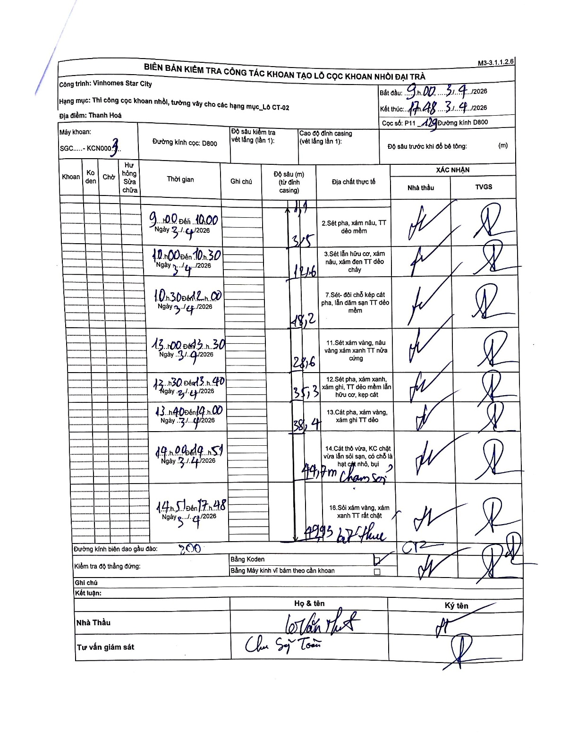
Dự án | Star City Thanh Hóa
Hạng mục | Thi công cọc khoan nhồi, tường vây cho các hạng mục_Lô CT-02
Tên bộ phận | Hạng mục: Thi công cọc khoan nhồi, tường vây cho các hạng mục_Lô CT-02
Số hiệu cọc | P11-129
Tên Máy khoan | SGC-KCN0003
Đường kính | D800
Bắt đầu thi công | 09:00 03/04/2026
Kết thúc thi công | 17:48 03/04/2026

Địa chất TT | Đường kính | Mô tả lớp thiết kế | Từ (h) | Đến (h) | Cao độ từ | Cao độ đến | T.Gian (h) | Dài (m) | V (m/h) | Ghi chú
1 | D800 | Sét pha, xám nâu, TT dẻo mềm | 09:00 03/04/2026 | 10:00 03/04/2026 | -0.71 | -3.5 | 1 | 2.79 | 2.79 | Chiều dài tự tính: 3.5 - 0.71 = 2.79
2 | D800 | Sét lẫn hữu cơ, xám nâu, xám đen TT dẻo chảy | 10:00 03/04/2026 | 10:30 03/04/2026 | -3.5 | -12.6 | 0.5 | 9.1 | 18.2
3 | D800 | Sét - đôi chỗ kẹp cát pha, lẫn dăm sạn TT dẻo mềm | 10:30 03/04/2026 | 12:00 03/04/2026 | -12.6 | -18.2 | 1.5 | 5.6 | 3.73
4 | D800 | Sét xám vàng, nâu vàng xám xanh TT nửa cứng | 13:00 03/04/2026 | 13:30 03/04/2026 | -18.2 | -28.6 | 0.5 | 10.4 | 20.8
5 | D800 | Sét pha, xám xanh, xám ghi, TT dẻo mềm lẫn hữu cơ, kẹp cát | 13:30 03/04/2026 | 13:40 03/04/2026 | -28.6 | -35.3 | 0.17 | 6.7 | 40.2
6 | D800 | Cát pha, xám vàng, xám ghi TT dẻo | 13:40 03/04/2026 | 14:00 03/04/2026 | -35.3 | -38.4 | 0.33 | 3.1 | 9.3
7 | D800 | Cát thô vừa, KC chặt vừa lẫn sỏi sạn, có chỗ là hạt cát nhỏ, bụi chậm rơi | 14:00 03/04/2026 | 14:51 03/04/2026 | -38.4 | -41.7 | 0.85 | 3.3 | 3.88 | Độ sâu ghi là 41.7m chậm rơi
8 | D800 | Sỏi xám vàng, xám xanh TT rất chặt kết thúc | 14:51 03/04/2026 | 17:48 03/04/2026 | -41.7 | -49.95 | 2.95 | 8.25 | 2.8 | Độ sâu kết thúc 49.95m

ẢNH BIÊN BẢN GỐC

